申し込み
オリジナルTシャツの申込書
※数量をご記入ください |  |  |  |  |  | ※団体名、担当者、連絡先及び送付先をご記入ください
 |  | 色 |  |  | 計 | 団体名
 |  | サックス | ライトピンク | ブラック |  | 担当者
サイズ | 110 |  |  |  | 0 | 担当者携帯番号
 | 130 |  |  |  | 0 | 送付先
 | 150 |  |  |  | 0
 | S |  |  |  | 0
 | M |  |  |  | 0 | 販売価格（円） | 3200
 | L |  |  |  | 0
 | XL |  |  |  | 0 | お支払額（円） | 0
 | ２XL |  |  |  | 0
 | ３XL |  |  |  | 0 | お支払先
 | ４XL |  |  |  | 0 | 銀行名 ： | ゆうちょ銀行
 | ５XL |  |  |  | 0 | 名義 ： | 滋賀県柔道連盟（シガケンジュウドウレンメイ）
 | ６XL |  |  |  | 0 | お客さま番号： | 1462-8440-32370
計 |  | 0 | 0 | 0 | 0 | 記号番号 ： | 総合 14630-19675121（口座：普通 四六八店 1967512）
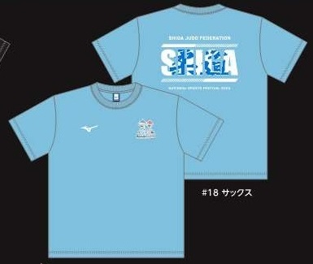
サックス
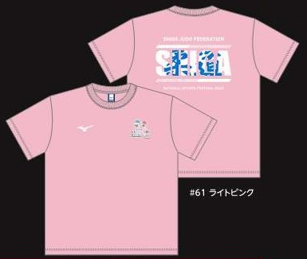
ライトピンク
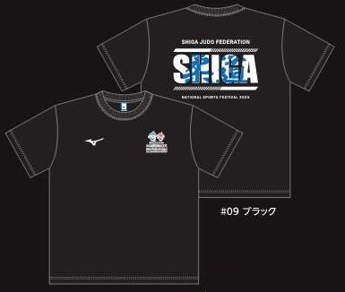
ブラック

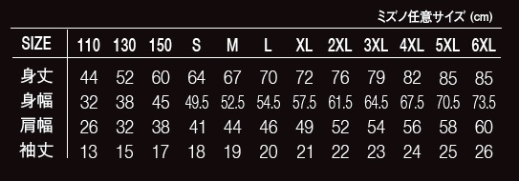

滋賀県柔道連盟 国スポ準備委員会 事務局
お申し込みメールアドレス：jimu01@judo-shiga.com

